2021_02_data
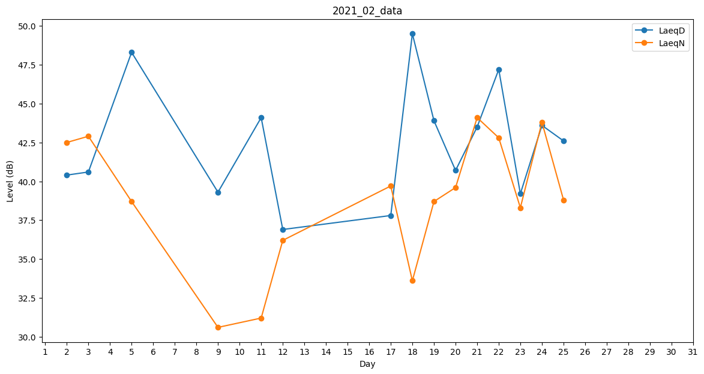
Day | LaeqD | LaeqN
1 | 46.2 | 0
2 | 40.4 | 42.5
3 | 40.6 | 42.9
4 | 36.2 | 0
5 | 48.3 | 38.7
6 | 34.2 | 0
7 | 34.5 | 0
8 | 0 | 0
9 | 39.3 | 30.6
10 | 0 | 34.2
11 | 44.1 | 31.2
12 | 36.9 | 36.2
13 | 34.2 | 0
14 | 0 | 0
15 | 37.5 | 0
16 | 37.7 | 0
17 | 37.8 | 39.7
18 | 49.5 | 33.6
19 | 43.9 | 38.7
20 | 40.7 | 39.6
21 | 43.5 | 44.1
22 | 47.2 | 42.8
23 | 39.2 | 38.3
24 | 43.6 | 43.8
25 | 42.6 | 38.8
26 | 39.4 | 0
27 | 34.2 | 0
28 | 35.6 | 0

